战车制造
战车的制造和改造在军工厂内进行，点击主界面的军工厂打开军工厂页面
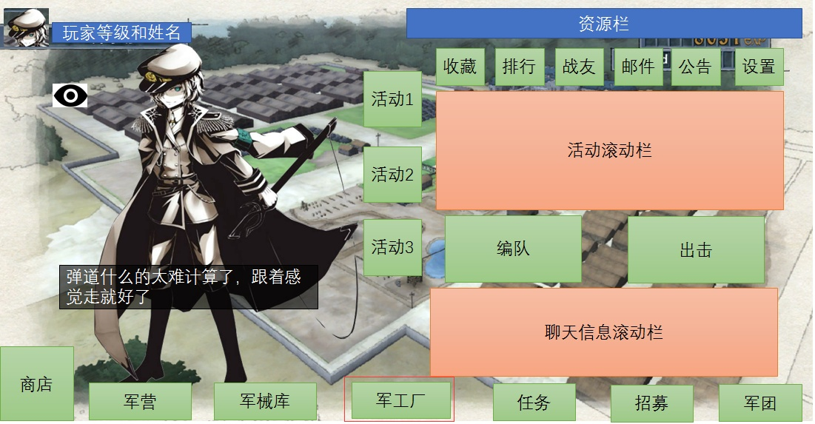

军工厂界面内有3个标签页，分别是制造，研发和分解，默认打开军工厂时选择的是制造页面

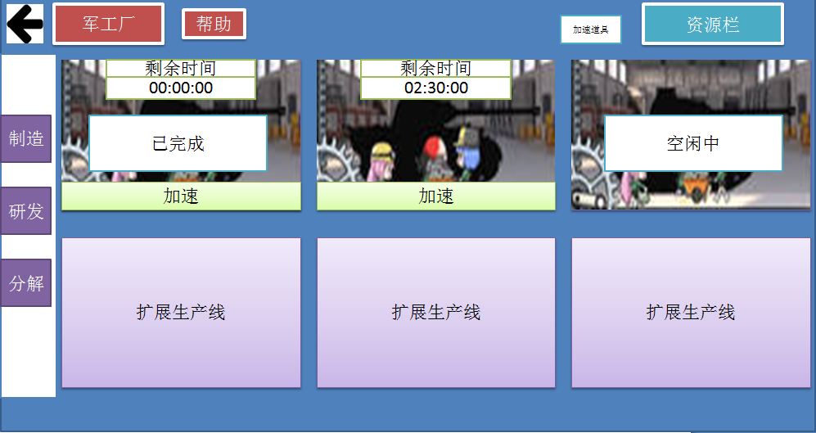

制造页面总共有6条生产线，其中只免费开放2条，另外4条需要消耗高级资源开启
制造坦克除了资源外也会消耗时间，可以使用加速道具立刻完成
生产线UI对应不同的状态有不同的动画表现。
已完成： | 点击已完成并且满足收取条件（军械库未满）则会播放坦克出场动画

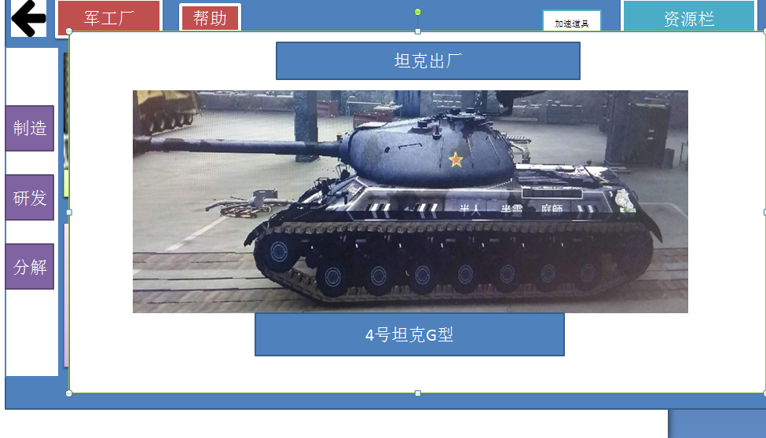

加速： | 弹出二级确认栏由玩家确认

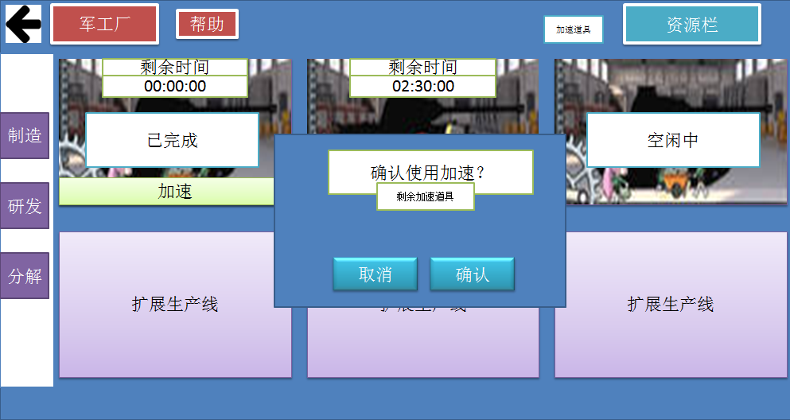

如果点击加速但玩家当前并没有加速道具则提示是否去商城购买

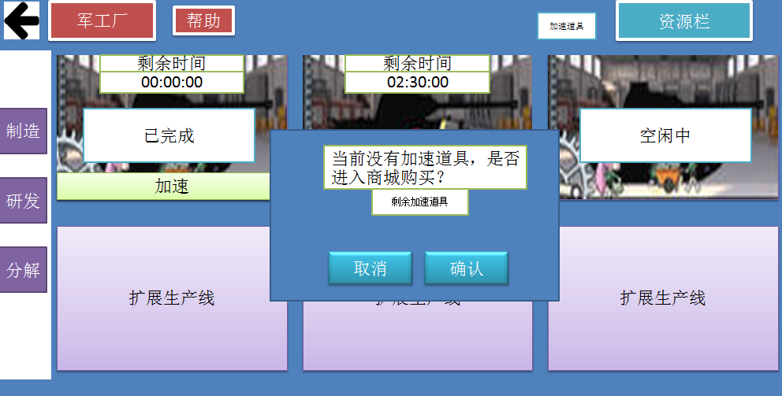

当点击一个闲置中的生产线时，即打开二级建造页面，选择想要建造的坦克，
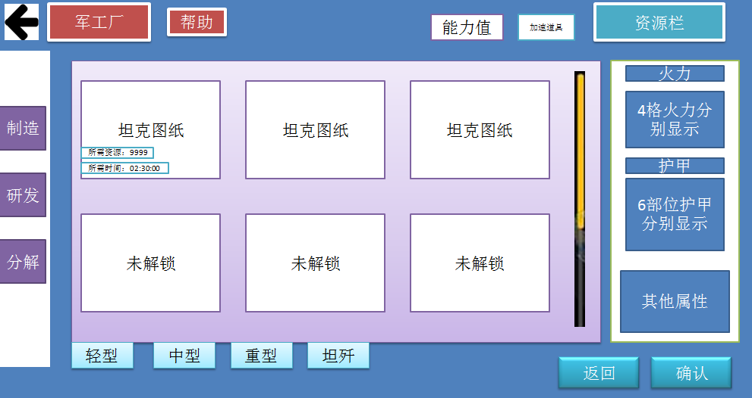

二级建造页面里按照坦克的类型分成了不同的标签页，每个标签页里显示当前该类型坦克的所有图纸，没有解锁的图纸显示为未解锁，不可选取
已解锁的图纸会显示所需的资源和所需的制造时间
右侧属性栏显示当前选中的坦克的详细属性
选中点击确认后即开始建造，返回到上一层界面，
如果点击返回也会返回到制造界面

研发
研发系统

研发系统其实就是坦克图纸解锁的渠道，在最初的设想里，希望能更偏向于真实，通过研发配件和科技，同时配合主线关卡以解锁新坦克并提升坦克性能
但这种构想存在着即时反馈缺失，理解复杂，科技树更难设计等问题，为了更符合手机玩家的习惯，降低理解成本，同时也为了控制数值提升空间，防止数值失控，
改成了以下方案：

研发系统就如坦克世界的大科技树一样，决定了坦克型号图纸的解锁
图纸的解锁需要消耗资源和特殊素材，而素材主要通过副本掉落来实现
图纸的解锁同样需要上一级图纸的解锁才可开启
不同的坦克图纸需求的素材有种类和数量上的差异，不同的主线章节掉落的素材也不同，等于是隐性的通过关卡进度控制坦克图纸开放
此外可能存在着只能用高等资源解锁的图纸（收费点），但暂时先不考虑

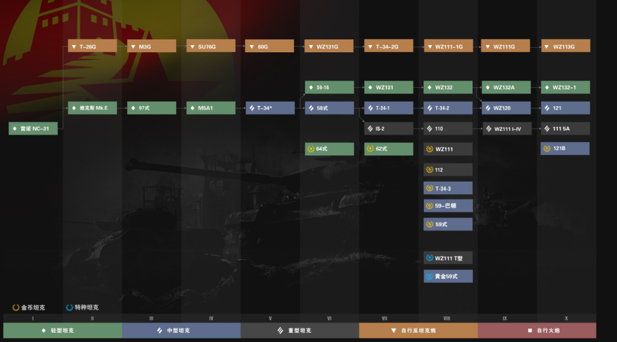

研发界面
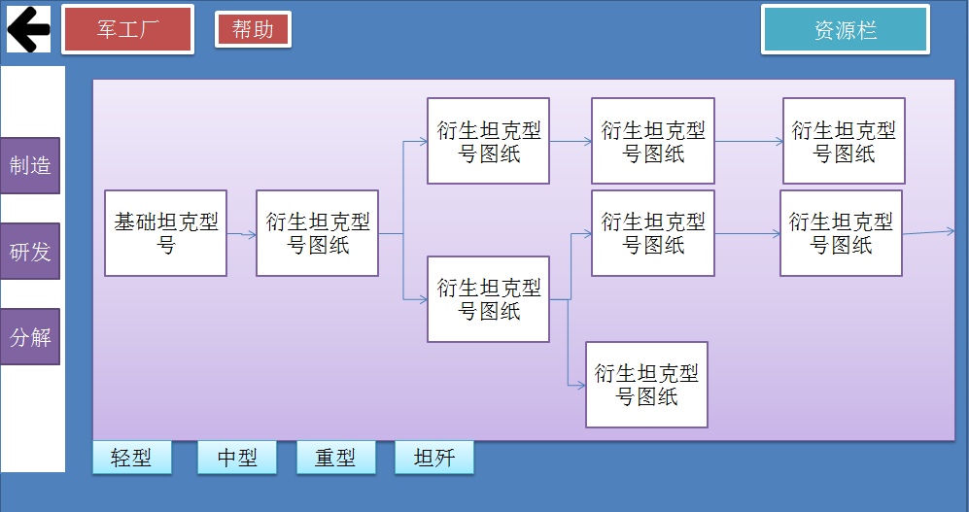

研发界面与坦克二级制造界面近似，有不同的标签页来区别不同的类型
单个标签页内代表着该类型的图纸的研发科技树
点击研发项目就会出现二级菜单
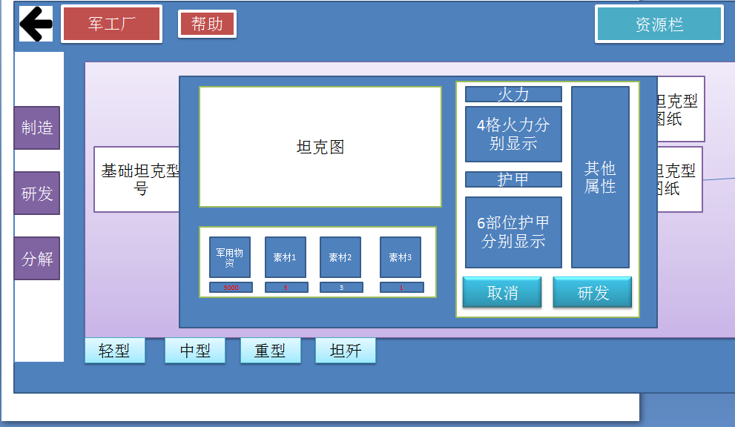

在二级菜单里可以了解到解锁所需的资源以及新型号坦克的具体属性
点击研发即开始研发，取消则返回到上一级界面
如果是已经解锁的坦克则不会出现该界面
研发之后会显示XX图纸已解锁，此时返回制造页面点击制造就可以找到对应的图纸

分解
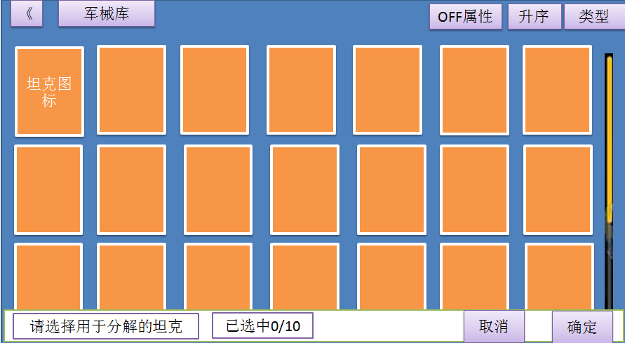
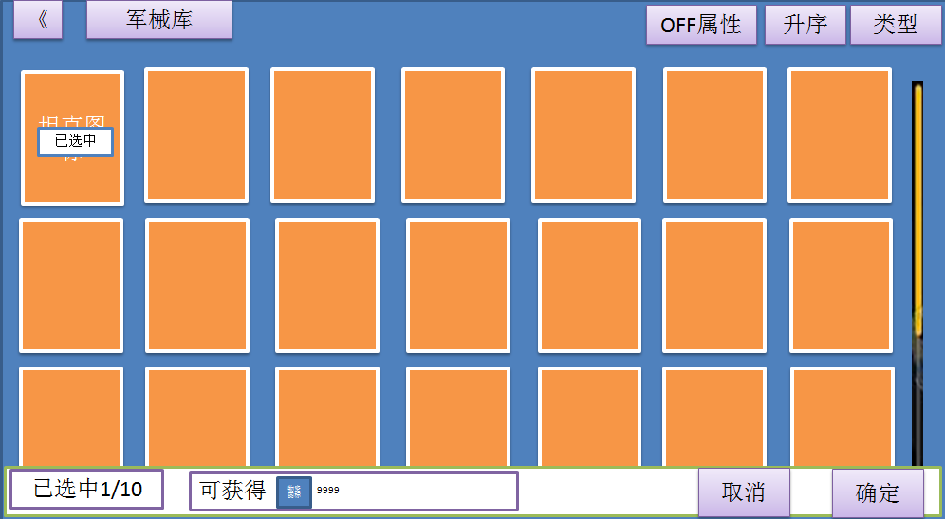
战车分解与卡牌分解规则一致，
一次性最多分解10辆
分解的车辆会返还一部分资源
选择分解就会打开军械库界面，同时显示通过筛选规则的战车，
筛选规则为没有被玩家锁定，以及没有被编入队伍的战车，被玩家锁定的战车和已经编入队伍的战车不会出现在这个入口下打开的军械库界面中
排序规则为同战车优先，其次按照类型升序排序，同样类型的按照单位表ID大小

